画面遷移図 (2)
画面遷移図
共通情報 | システム名 | しちゃっく | 作成者 | 全員
 | 工程名 | システム設計 | 作成日付 | 2022-10-12
 | ドキュメント名 | しちゃっく 画面設計書 | バージョン | var.1.0
書誌情報 | 書誌名称 | しちゃっく 画面レイアウト | 更新者
 | 概要 | しちゃっくの画面遷移図 | 更新日付

G3-1:
クローゼット画面
[試着]
G3-2:
クローゼット洋服一覧画面
G3-3:
洋服詳細画面
G3-4:
削除確認画面
G3-5:
削除完了画面
[完了表示]

[戻る]
[戻る]
[戻る]
G4-1:
登録画面
[確認]
G4-2:
登録確認画面
G4-3:
登録完了画面
[ログイン]

[戻る]

G1-1:
ログイン画面
G2-1:
ホーム画面
プロフィール表示
G5-1:
タイムライン画面
[変更画面へ]
G5-2-1:
投稿画面

[戻る]

[新規登録画面へ]
[ログイン画面へ]
G1-2:
新規登録
G5-2-3:
投稿詳細画面
 |  |  | ＊一番最後の画面から トップ画面に戻るボタンは 省略しています

[戻る]
[戻る]

G5-2-3:
ブックマーク画面
G5-3-3:
投稿詳細画面

[戻る]
[戻る]
[戻る]

G6-1:
GPT画面
G6-2:
回答画面

[戻る]

G7-1:
マイページ
画面
G7-2-1:
タグ登録画面
[戻る]
[戻る]

[戻る]

G7-2-2:
設定画面

(Gxx)PC画面フォーム
画面レイアウト定義
共通情報 |  | システム名 |  |  |  |  |  |  |  |  |  |  |  |  | 作成者
 |  | 工程名 |  |  |  |  |  |  |  |  |  |  |  |  | 作成日付
①
 |  | ドキュメント名 |  |  |  |  |  |  |  |  |  |  |  |  | バージョン
書誌情報 |  | 書誌名 |  |  |  |  |  |  |  |  |  |  |  |  | 更新者
 |  | 画面ID |  |  | 画面の名称 |  |  |  |  |  |  |  |  |  | 更新日付
 |  | 概要
レイアウト図 |  |  |  |  |  |  |  |  |  |  |  | 操作手順

使用する部品
識別ID | ラベル |  | 入力／表示 | 部品の種類 |  | 表示桁数 | 入力桁数 | データ型 | 文字種 | 初期表示 | 設定元 |  | 設定先 | 説明

(Gxx)モバイル画面フォーム
画面レイアウト定義
共通情報 | システム名 | しちゃっく |  |  |  |  |  | 作成者 | 野中
 | 工程名 | システム設計 |  |  |  |  |  | 作成日付 | 2022-10-22
①
 | ドキュメント名 | しちゃっく 画面設計書 |  |  |  |  |  | バージョン | var.1.0
書誌情報 | 書誌名 | しちゃっく 画面レイアウト |  |  |  |  |  | 更新者
 | 画面ID | M-1-1 | 画面の名称 | ログイン画面 |  |  |  | 更新日付
 | 概要 | ログインしてホーム画面に遷移する画面。
レイアウト図 |  |  |  |  | 識別ID | ラベル | 画面部品の種類 | 表示範囲 | 画面部品の説明
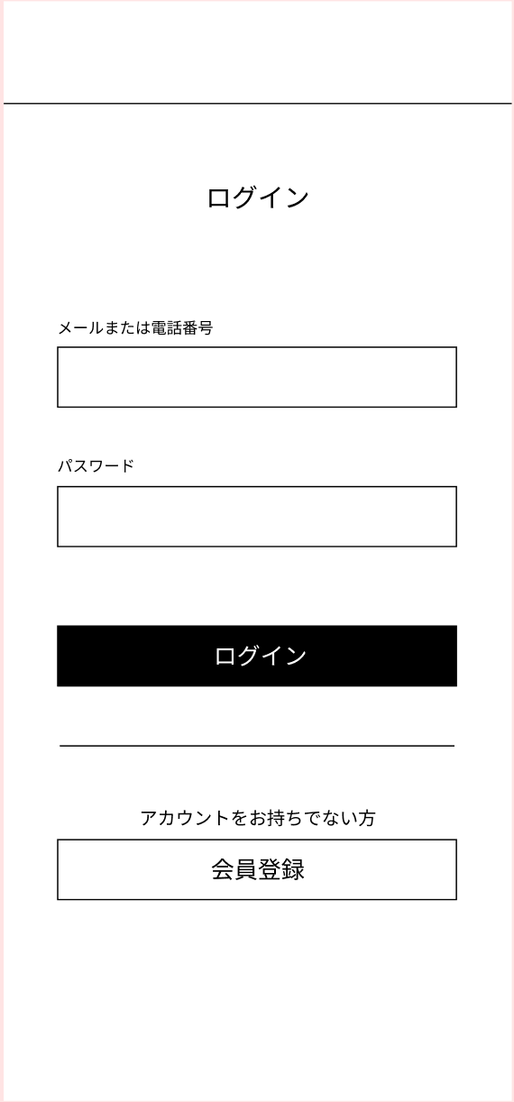
 |  |  |  |  | 1 | - | テキスト（メール） | - | メールアドレスを入力する
 |  |  |  |  | 2 | - | テキスト（パスワード） | - | パスワードを入力する
 |  |  |  |  | 3 | ログイン | ボタン | - | メールアドレスとパスワードがあっていればログインしホーム画面に遷移
 |  |  |  |  | 4 | 会員登録 | ボタン | - | 会員登録フォームに遷移
 |  |  |  |  | 5 | エラーメッセージ | メールアドレス、パスワードが間違っています。 | - | エラーを表示

①

②

 |  |  |  |  | 操作手順

 |  |  |  |  | 1 | メールアドレスとパスワードを入力しログインする

③
 |  |  |  |  | 2 | ログイン時に保存されている情報と相違があった場合、
 |  |  |  |  |  | エラーメッセージを表示する

④

タイムライン画面
画面レイアウト定義
共通情報 | システム名 | コーデクラウド |  |  |  |  |  | 作成者 | 白木
 | 工程名 | システム設計 |  |  |  |  |  | 作成日付 | 2023-04-24
 | ドキュメント名 | しちゃっく 画面設計書 |  |  |  |  |  | バージョン | var.1.0
書誌情報 | 書誌名 | 画面レイアウト |  |  |  |  |  | 更新者
 | 画面ID | G5-1 | 画面の名称 | ログイン画面 |  |  |  | 更新日付
 | 概要 | 投稿を見れる画面。
①
②
レイアウト図 |  |  |  |  | 識別ID | ラベル | 画面部品の種類 | 表示範囲 | 画面部品の説明
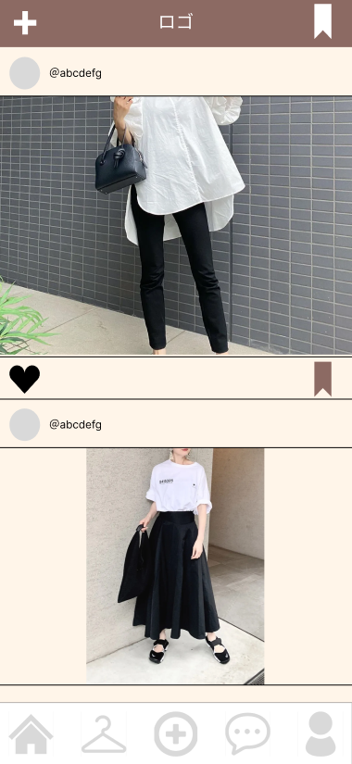
③
 |  |  |  |  | 1 | 投稿ボタン | ボタン | - | 投稿に遷移する
 |  |  |  |  | 2 | ロゴ | ロゴ | - | ロゴ
④
⑤
 |  |  |  |  | 3 | ブックマーク一覧 | ボタン | - | 登録したブックマーク一覧画面に遷移する
 |  |  |  |  | 4 | 名前表示 |  | - | 投稿者の名前表示
 |  |  |  |  | 5 | 写真 | 投稿した写真 | - | 写真の表示
 |  |  |  |  | 6 | いいねボタン | ボタン |  | 投稿に対していいねのボタン
 |  |  |  |  | 7 | ブックマーク登録 | ボタン |  | ブックマーク一覧に登録するボタン

⑤

⑤
⑥
⑦
⑤

 |  |  |  |  | 操作手順
⑤
 |  |  |  |  | 1 | ①で投稿画面に遷移する

 |  |  |  |  | 2 | ③でブックマーク一覧画面に遷移する

 |  |  |  |  | 3 | ⑤で投稿詳細画面に遷移

 |  |  |  |  | 4 | ⑥で投稿にいいねする

 |  |  |  |  | 5 | ⑦で投稿を自分のブックマーク一覧に登録する

投稿画面
画面レイアウト定義
共通情報 | システム名 | コーデクラウド |  |  |  |  |  | 作成者 | 白木
 | 工程名 | システム設計 |  |  |  |  |  | 作成日付 | 2023-04-27
 | ドキュメント名 | しちゃっく 画面設計書 |  |  |  |  |  | バージョン | var.1.0
書誌情報 | 書誌名 | 画面レイアウト |  |  |  |  |  | 更新者
 | 画面ID | G5-2-1 | 画面の名称 | ログイン画面 |  |  |  | 更新日付
 | 概要 | 自分のクローゼットから投稿するための画面。
①
レイアウト図 |  |  |  |  | 識別ID | ラベル | 画面部品の種類 | 表示範囲 | 画面部品の説明
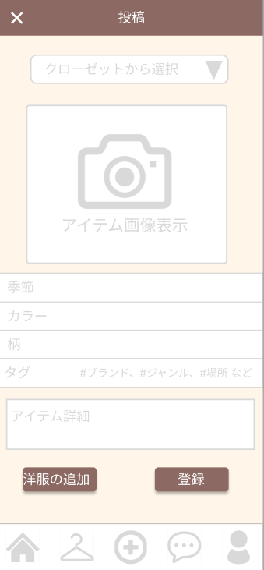
 |  |  |  |  | 1 | 戻るボタン | ボタン |  | タイムライン画面に戻る
 |  |  |  |  | 2 | クローゼット選択 | プルダウン | - | 投稿するもの選ぶ
 |  |  |  |  | 3 | 服の写真 | 画像 | - | クローゼットの写真を表示
②
 |  |  |  |  | 4 | タグ | テキスト | - | クローゼットに登録した情報の表示
 |  |  |  |  | 5 | コーデ追加ボタン | ボタン |  | コーデを追加するときに使う
 |  |  |  |  | 6 | 投稿ボタン | ボタン |  | 投稿するボタン

③
⑤

 |  |  |  |  | 操作手順
④
 |  |  |  |  | 1 | ①でタイムライン画面に戻る

 |  |  |  |  | 2 | ②のプルダウンから投稿するクローゼットを選ぶ

 |  |  |  |  | 3 | ⑤でクローゼットを追加して投稿

 |  |  |  |  | 4 | ⑥で投稿

⑤
⑥

投稿詳細画面
画面レイアウト定義
共通情報 | システム名 | コーデクラウド |  |  |  |  |  | 作成者 | 白木
 | 工程名 | システム設計 |  |  |  |  |  | 作成日付 | 2023-04-27
 | ドキュメント名 | しちゃっく 画面設計書 |  |  |  |  |  | バージョン | var.1.0
書誌情報 | 書誌名 | 画面レイアウト |  |  |  |  |  | 更新者
 | 画面ID | G5-2-3 | 画面の名称 | ログイン画面 |  |  |  | 更新日付
 | 概要 | 自分のクローゼットから投稿するための画面。
①
レイアウト図 |  |  |  |  | 識別ID | ラベル | 画面部品の種類 | 表示範囲 | 画面部品の説明
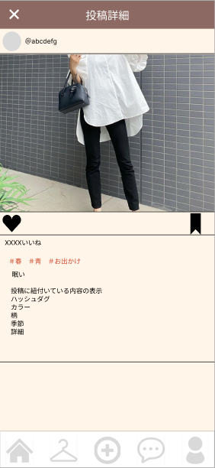
 |  |  |  |  | 1 | 戻るボタン | ボタン |  | タイムライン画面に戻る
 |  |  |  |  | 2 | 服の写真 | 画像 |  | 投稿された写真を表示
 |  |  |  |  | 3 | いいねボタン | ボタン |  | 投稿に対していいねのボタン
 |  |  |  |  | 4 | ブックマーク登録 | ボタン |  | ブックマーク一覧に登録するボタン
 |  |  |  |  | 5 | いいね数 | テキスト |  | 投稿のいいね数が見れる
 |  |  |  |  | 6 | タグ | テキスト |  | 投稿に付いているタグがわかる
 |  |  |  |  | 7 | 説明 | テキスト |  | 投稿につけるテキスト

②

③
④

⑤
 |  |  |  |  | 操作手順
⑥
 |  |  |  |  | 1 | ①でタイムライン画面に戻る

 |  |  |  |  | 2 | ③で投稿にいいねする

 |  |  |  |  | 3 | ④で投稿を自分のブックマーク一覧に登録する

 |  |  |  |  | 4 | ⑥で投稿についているタグが見れる

⑦

ブックマーク一覧
画面レイアウト定義
共通情報 | システム名 | コーデクラウド |  |  |  |  |  | 作成者 | 白木
 | 工程名 | システム設計 |  |  |  |  |  | 作成日付 | 2023-04-27
 | ドキュメント名 | しちゃっく 画面設計書 |  |  |  |  |  | バージョン | var.1.0
書誌情報 | 書誌名 | 画面レイアウト |  |  |  |  |  | 更新者
 | 画面ID | G5-3-3 | 画面の名称 | ログイン画面 |  |  |  | 更新日付
 | 概要 | 自分が登録したブックマーク一覧の画面。
レイアウト図 |  |  |  |  | 識別ID | ラベル | 画面部品の種類 | 表示範囲 | 画面部品の説明
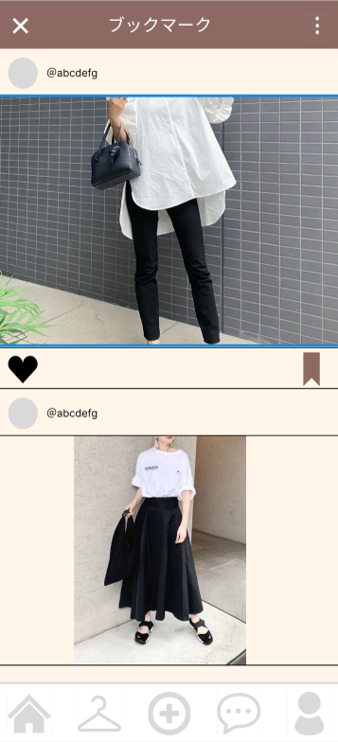
①
②
 |  |  |  |  | 1 | 戻るボタン | ボタン |  | タイムライン画面に戻る
 |  |  |  |  | 2 | 削除ボタン | ボタン |  | 登録済のブックマークを全部削除する
 |  |  |  |  | 3 | いいねボタン | ボタン |  | 投稿に対していいねのボタン
 |  |  |  |  | 4 | 削除ボタン | ボタン |  | 登録したブックマークを削除する

③
④
 |  |  |  |  | 操作手順

 |  |  |  |  | 1 | ①でタイムライン画面に戻る

 |  |  |  |  | 2 | ②でブックマークを全削除

 |  |  |  |  | 3 | ③で投稿にいイイねを押す

 |  |  |  |  | 4 | ④で投稿をブックマークから削除する

